Hasil_Entropy
atribut |  | jumlah | rendah | tinggi | entropy
kabupaten_kota | KABUPATEN BOGOR | 13 | 13 | 0 | 0
 | KABUPATEN SUKABUMI | 13 | 13 | 0 | 0
 | KABUPATEN CIANJUR | 13 | 11 | 2 | 0.61938219468 | atribut | information gain | gain ratio
 | KABUPATEN BANDUNG | 13 | 13 | 0 | 0 | kabupaten_kota | 0.22589428071 | 0.047552849931
 | KABUPATEN GARUT | 13 | 12 | 1 | 0.39124356363 | tahun | 0.10004803841 | 0.027038563559
 | KABUPATEN TASIKMALAYA | 13 | 13 | 0 | 0
 | KABUPATEN CIAMIS | 13 | 13 | 0 | 0
 | KABUPATEN KUNINGAN | 13 | 10 | 3 | 0.77934983729
 | KABUPATEN CIREBON | 13 | 7 | 6 | 0.99572745208 | atribut | Keterangan
 | KABUPATEN MAJALENGKA | 13 | 8 | 5 | 0.96123660472 | kabupate_kota | wilayah jawa barat
 | KABUPATEN SUMEDANG | 13 | 13 | 0 | 0 | persentase | angka indeks kedalaman
 | KABUPATEN INDRAMAYU | 13 | 6 | 7 | 0.99572745208 | tahun | efek perubahan (ditentukan)
 | KABUPATEN SUBANG | 13 | 13 | 0 | 0 | tingkat_rendah | jika persentase < 13.8033% di nyatakan rendah
 | KABUPATEN PURWAKARTA | 13 | 13 | 0 | 0 | tingkat_tinggi | jika persentase > 13.8033% di nyatakan tinggi
 | KABUPATEN KARAWANG | 13 | 13 | 0 | 0
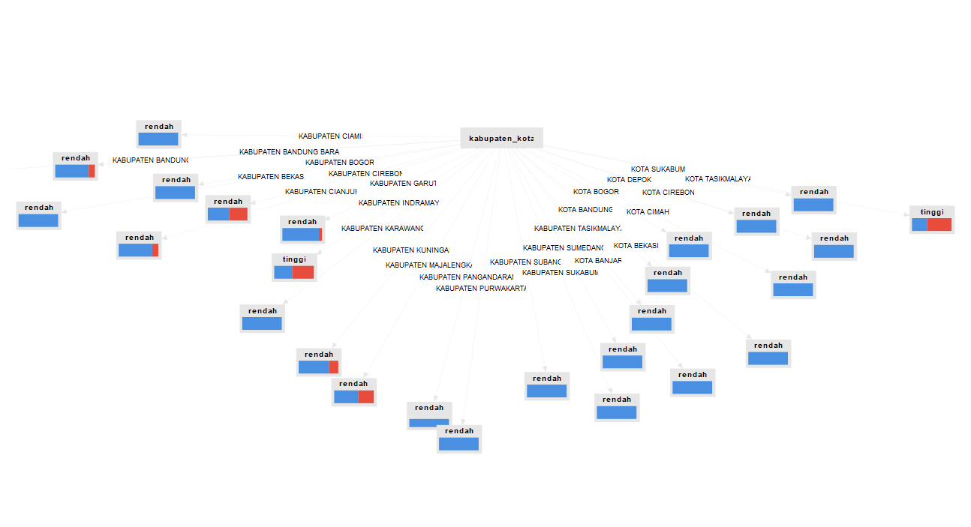
 | KABUPATEN BEKASI | 13 | 13 | 0 | 0
 | KABUPATEN BANDUNG BARAT | 13 | 11 | 2 | 0.61938219468
 | KOTA BOGOR | 13 | 13 | 0 | 0
 | KOTA SUKABUMI | 13 | 13 | 0 | 0
 | KOTA BANDUNG | 13 | 13 | 0 | 0
 | KOTA CIREBON | 13 | 13 | 0 | 0
 | KOTA BEKASI | 13 | 13 | 0 | 0
 | KOTA DEPOK | 13 | 13 | 0 | 0
 | KOTA CIMAHI | 13 | 13 | 0 | 0
 | KOTA TASIKMALAYA | 13 | 5 | 8 | 0.96123660472
 | KOTA BANJAR | 13 | 13 | 0 | 0
 | KABUPATEN PANGANDARAN | 8 | 8 | 0 | 0
tahun | 2010 | 26 | 18 | 8 | 0.89049164022
 | 2011 | 26 | 19 | 7 | 0.84035867161
 | 2012 | 26 | 22 | 4 | 0.61938219468
 | 2013 | 26 | 22 | 4 | 0.61938219468
 | 2014 | 26 | 23 | 3 | 0.51594693001
 | 2015 | 27 | 22 | 5 | 0.69128986941
 | 2016 | 27 | 25 | 2 | 0.38094658571
 | 2017 | 27 | 26 | 1 | 0.22853814395
 | 2018 | 27 | 27 | 0 | 0
 | 2019 | 27 | 27 | 0 | 0
 | 2020 | 27 | 27 | 0 | 0
 | 2021 | 27 | 27 | 0 | 0
 | 2022 | 27 | 27 | 0 | 0

